Instructions
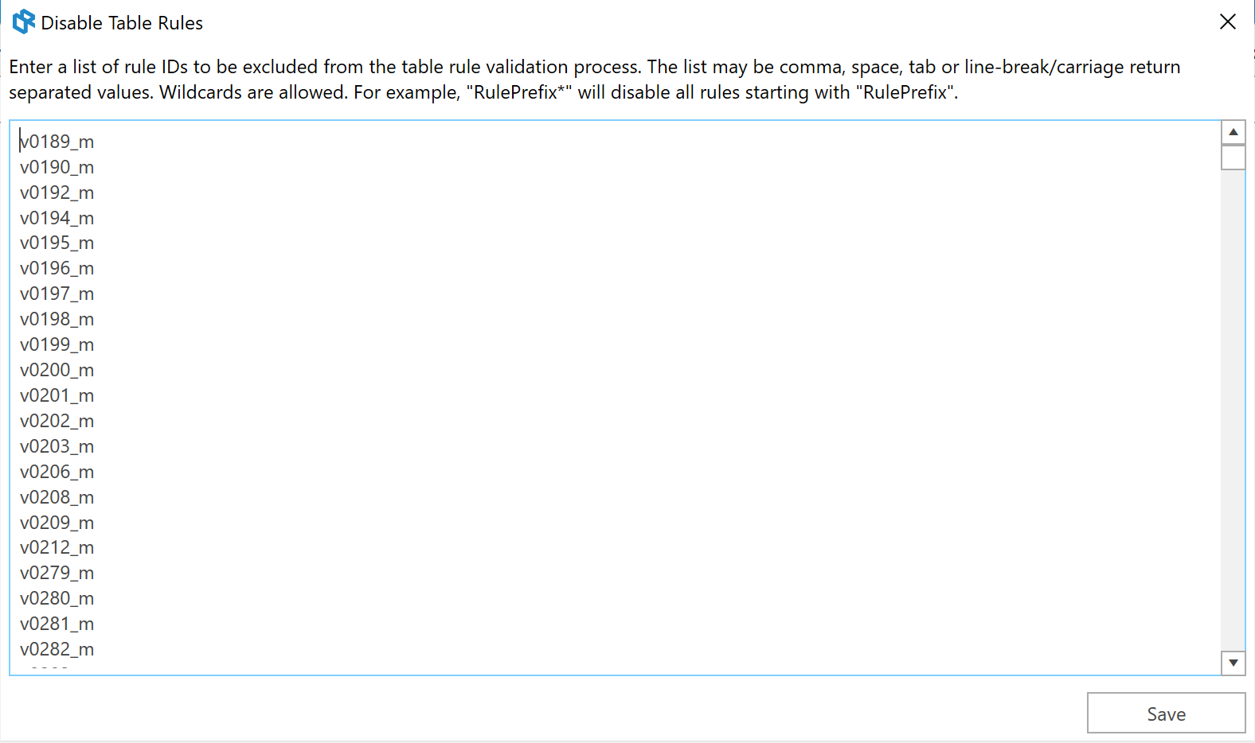
Disabling validation rules

To disable validation rules in Report Authority, select the Disable Validation Rules button:

Copy and paste the list of deactivated validation rules from the relevant sheet and paste them in the Disable Table Rules form:

